АП+Прайс
 |  | АДРЕСНАЯ ПРОГРАММА И ПРАЙС

 |  | БУТОВО НОВОСТРОЙКИ

РАЙОН
 | Количество стендов | Микрорайон | Кол-во стендов | Стоимость А5 300 руб стенд | Стоимость А4 490 руб стенд | Стоимость А3 890 руб стенд | Дата начала РК (период 1мес) | Рекламный носитель
БУТОВО НОВОСТРОЙКИ | 205 | Бутово (Дрожжино) | 46 | 13,800.00 | 22,540.00 | 40,940.00 | с 2 числа | Закрытый стенд в лифтовом холле
Бутово (Дрожжино) | 46 | Бутово Восточное (Боброво) | 46 | 13,800.00 | 22,540.00 | 40,940.00 | с 2 числа | Закрытый стенд в лифтовом холле
Ленинский р-н Булатниковское с.п. Новое ш. 10 к2 | 1 | ЖК Бунинский | 29 | 8,700.00 | 14,210.00 | 25,810.00 | с 2 числа | Закрытый стенд в лифте
Ленинский р-н Булатниковское с.п. Новое ш. 11 | 1 | ЖК Бунинский (холл) | 31 | 9,300.00 | 15,190.00 | 27,590.00 | с 2 числа | Закрытый стенд в лифтовом холле
Ленинский р-н Булатниковское с.п. Новое ш. 12 к1 | 4 | ЖК Бутово Парк | 13 | 3,900.00 | 6,370.00 | 11,570.00 | с 2 числа | Закрытый стенд в лифте/ (') лифтовом холле
Ленинский р-н Булатниковское с.п. Новое ш. 13 | 3 | Южное Бутово | 40 | 12,000.00 | 19,600.00 | 35,600.00 | с 2 числа | Закрытый стенд в лифте
Ленинский р-н Булатниковское с.п. Новое ш. 15 | 5 | Итог | 205 | 61,500.00 | 100,450.00 | 182,450.00
Ленинский р-н Булатниковское с.п. Новое ш. 3 к2 | 1
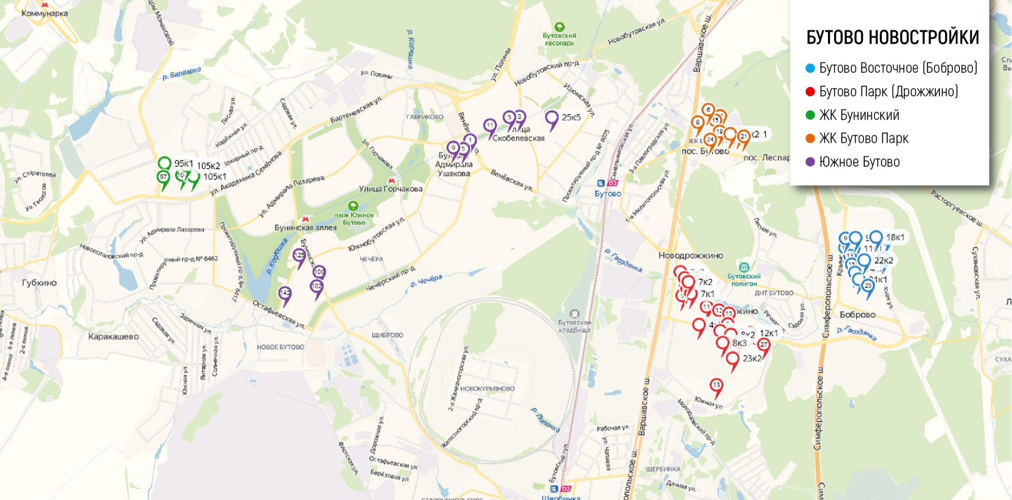
Ленинский р-н Булатниковское с.п. Новое ш. 4 к2 | 2
Ленинский р-н Булатниковское с.п. Новое ш. 5 к2 | 2
Ленинский р-н Булатниковское с.п. Новое ш. 7 к1 | 3
Ленинский р-н Булатниковское с.п. Новое ш. 7 к2 | 3
Ленинский р-н Булатниковское с.п. Новое ш. 8 | 5
Ленинский р-н Булатниковское с.п. Новое ш. 8 к1 | 2
Ленинский р-н Булатниковское с.п. Новое ш. 8 к2 | 2
Ленинский р-н Булатниковское с.п. Новое ш. 8 к3 | 6
Ленинский р-н Булатниковское с.п. Южная 23 к2 | 6
Бутово Восточное (Боброво) | 46
Ленинский р-н Булатниковское с.п. Крымская 11 | 1
Ленинский р-н Булатниковское с.п. Крымская 11 к1 | 4
Ленинский р-н Булатниковское с.п. Крымская 17 к1 | 5
Ленинский р-н Булатниковское с.п. Крымская 21 к1 | 6
Ленинский р-н Булатниковское с.п. Крымская 9 | 3
Ленинский р-н Булатниковское с.п. Крымская 9 к1 | 4
Ленинский р-н Булатниковское с.п. Лесная 18 | 6
Ленинский р-н Булатниковское с.п. Лесная 18 к1 | 5
Ленинский р-н Булатниковское с.п. Лесная 22 | 6
Ленинский р-н Булатниковское с.п. Лесная 22 к2 | 6
ЖК Бунинский | 29
Александры Монаховой 103 | 6
Александры Монаховой 105 к1 | 7
Александры Монаховой 105 к2 | 2
Александры Монаховой 95 к1 | 4
Александры Монаховой 97 | 10
ЖК Бунинский (холл) | 31
Александры Монаховой 103 | 3
Александры Монаховой 105 к1 | 5
Александры Монаховой 105 к2 | 3
Александры Монаховой 95 к1 | 3
Александры Монаховой 97 | 5
Александры Монаховой 109 к2 | 1
Александры Монаховой 109 к4 | 2
Александры Монаховой 109 к5 | 5
Александры Монаховой 95 к2 | 1
Александры Монаховой 95 к3 | 3
ЖК Бутово Парк | 13
Ленинский р-н Бутово-Парк 20 к1 | 2
Ленинский р-н Бутово-Парк 24 | 2
Ленинский р-н Бутово-Парк 11 ' | 4
Ленинский р-н Бутово-Парк 19 ' | 2
Ленинский р-н Бутово-Парк 20 к2 ' | 1
Ленинский р-н Бутово-Парк 24 ' | 1
Ленинский р-н Бутово-Парк 6 ' | 1
Южное Бутово | 40
Скобелевская 25 к5 | 2
Чечерский проезд 100 | 10
Чечерский проезд 102 | 10
Южнобутовская 1 | 6
Южнобутовская 125 | 3
Южнобутовская 143 | 6
Южнобутовская 9 | 3
Общий итог | 205

